Sayfa1
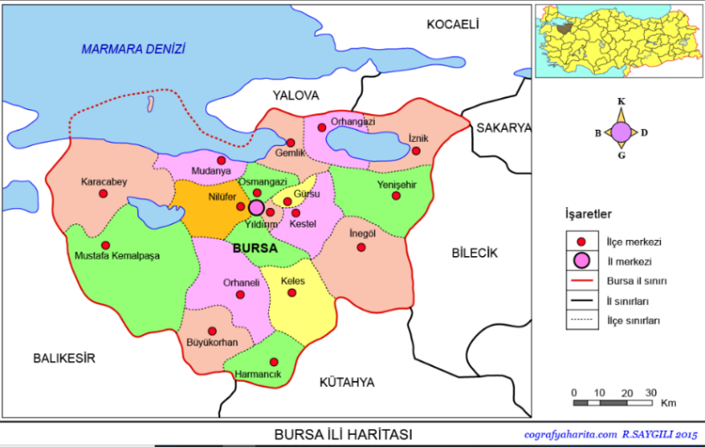
VERİ TİPLERİ TABLO ETKİNLİĞİ
Marmara bölgesinde yer alan Bursa ili Türkiye’nin 4. Büyük kentidir. Güncel nüfusu 3.147.818’dir. 17 ilçesi bulunan Bursa, Osmanlı İmparatorluğuna da bir dönem başkentlik yapmış tarihi bir kenttir. 1. Dünya Savaşı sonrası Bursa, 2 yıl, 2 ay 2 günlük işgalden sonra 11 Eylül 1922 günü kurtarıldı. Bursa’nın yüz ölçümü 11,043 km2 olup, İl Trafik kodu 16 ve telefon kodu 224’dür.

Sorular | Cevap | Veri Tipi
1-Bursa Türkiye’nin kaçıncı büyük kentidir? | 4 | Sayısal Veri Tipi
2-Bursa geçmişte hangi ülkeye başkentlik yapmıştır?
3-Bursa’nın nüfusu kaçtır?
4-Bursa hangi tarihte düşman işgalinden kurtarılmıştır?
5-Bursa’nın İl Trafik kodu nedir?
6-Bursa’nın komşu illerden birini yazınız.
7-Bursa’nın ilk harfi nedir?
8-Bursa İstanbul ile aynı bölgede midir?
9-Bursa’nın Marmara denizine kıyısı var mıdır?
10-Bursa’nın yüzölçümü kaç km2’dir?
11-Bursa’nın kaç ilçesi vardır?
12-Bursa’nın telefon kodu nedir?

